GAMEPLAY
Là tính năng giúp cải thiện churn rate, tăng active user
User có thêm động lực vào game mỗi ngày, check in để nhận những phần quà từ hệ thống

DAILY GIFTS CIRCLE

Gameplay

- Xuất hiện sau khi User nhận xong bảng quà 7 ngày dành cho newbie
- NGÀY SAU ĐÓ, sẽ chuyển sang check in và nhận BẢNG QUÀ ĐĂNG NHẬP MỚI
- Nếu User đăng nhập liên tục, không miss ngày nào, nhận xong quà của 7 ngày, sẽ tiếp tục qua bảng quà mới
- Chỉ cần miss 1 ngày bất kì, người chơi sẽ phải bắt đầu lại từ đầu, tức nhận lại quà ngày đầu tiên
- Quà được chia theo group level của user, và có danh sách random, tạo sự mới mẻ, khác biệt qua từng tuần
Lưu ý: Nếu User lên cấp khi đang nhận giữa chừng, thì vẫn giữ nguyên quà, KHÔNG UPDATE
Quà được gửi vào hộp thư

UI FLOW
UI FLOW - DAILY GIFT CIRCLE

Artist thiết kế lại UI check in nhận quà
Theo tiêu chí: Gọn gàng, sáng sủa, funny, cuốn hút người chơi
 | Không chiếm quá nhiều diện tích trên màn hình
 | Show được thông tin quà tặng trong 7 ngày theo
 | Riêng slot quà thứ 7 thiết kế nhìn đặc biệt hơn 1 chút

 | Tham khảo thêm UI 1 số game casual khác
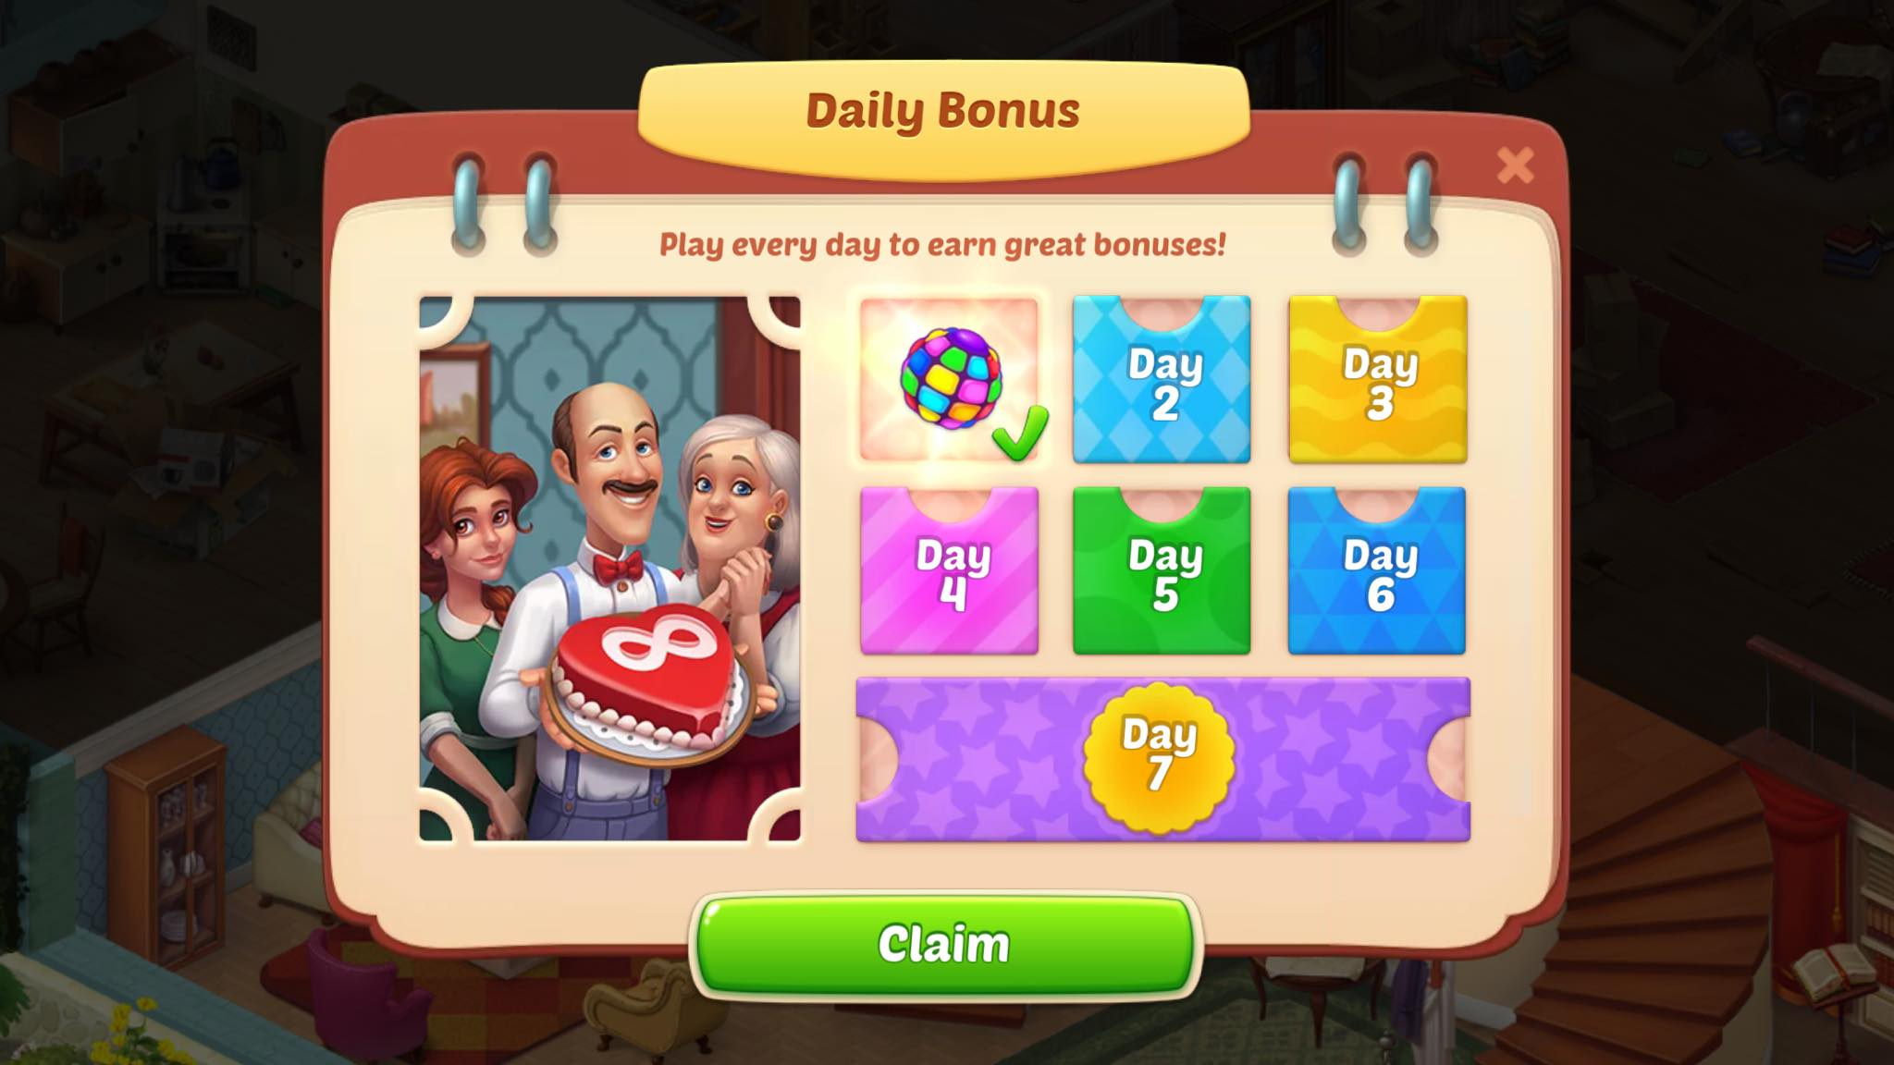

UI flow tương tự như khi newbie:
Khi User login lần đầu vào ngày mới, sẽ tự động pop up màn hình nhận quà
Có anim tự động check nhận
User touch button "Nhận" để nhận quà
Nhận xong màn hình sẽ tự động đóng lại

